入力説明
入力説明 | 学校用、クラブチーム用のシートが別になっています。

男子の申込用紙の下に女子の申込用紙があります。
学校名（クラブ名）,校長名（代表者名）,申込日は、男子に入力したら女子は自動的に入ります。
（女子のみ参加の時も男子の用紙に入力してください。）

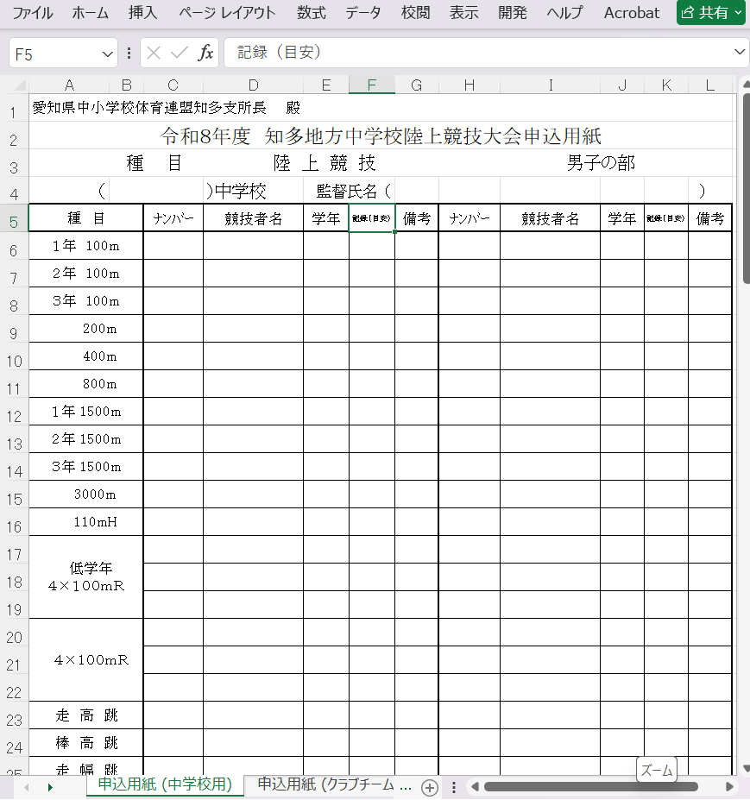
 |  | 監督（代表者）の氏名
学校名
(～市立は省略）
クラブ名

ナンバーカード
（半角で）
 |  | リレーのナンバー
 |  | は、全員ちがう
 |  | ナンバーにする

競技者氏名
(姓と名の間に
全角スペース
を入れる）

番組編成の |  | リレーのナンバー
参考にするので |  | は、全員ちがう
記録を |  | ナンバーにする
入力する。

 |  | ここをクリックすると
 |  | 下の画面に移動します。

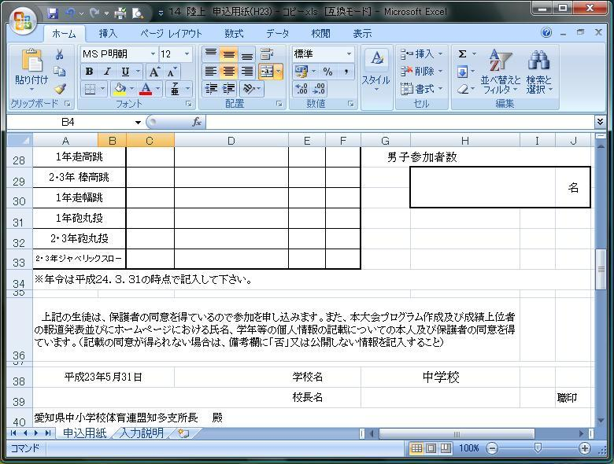

 |  | 参加人数

 |  | 校長名
 |  | （クラブチームは代表者名）
申込日 |  | ※職印を忘れずに
 |  | （クラブチームは代表者の印）

令和8年6月3日

女子の部も男子と同様に監督名（代表者名）とナンバー,競技者名、年齢、参加者数を入力してください。

※印刷し、押印したものを1部送ってください。(６月５日（金）までに 亀崎中 平野 高志 へ）
※ファイルはメール（添付）で下記へお願いします。（６月３日（水）まで）
メールアドレス | h21airiku758@yahoo.co.jp

